product
序号 | 表名 | 字段名称 | 数据类型 | 长度 | 简述 | 13 个表
1 | tb_shop_category |  |  |  | 商品分类表
 |  | id | int | 11
 |  | pid | int | 11 | 父ID,默认0最高级别ID
 |  | name | varchar | 100 | 分类名称
 |  | seq | smallint | 6 | 排序取值范围0~9999，默认为0; 按大到小排序
 |  | icon | varchar | 250 | 图标
 |  | is_show | tinyint | 4 | 是否推荐,默认1 {1为推荐 0 不推荐}
 |  | is_del | tinyint | 4 | 是否删除: 默认1(1：可用;0已删除)
 |  | create_time | int | 11 | 添加时间

2 | tb_shop_product_category
 |  | id | bigint | 20
 |  | category_id | int | 11 | 商品分类Id
 |  | prodcut_id | bigint | 20 | 商品Id

3 | tb_shop_product |  |  |  | 商品表 | 商品对象 => 增加 对象{List<ShopSlideshow>, List<ShopAttrs>, List<ShopProductRelation>, List<ShopProductReply> }
 | 1 | id | bigint | 20
 | 2 | cover | varchar | 256 | 商品图片 | 商品 未关联 sku => 通过 商品Id 查找到该商品Id 关联到的所有 ShopSku集合 => List<ShopSku> 1 |  |  |  | 通过 关联表 tb_shop_product_sku 查找
 | 3 | name | varchar | 128 | 商品名称 | 商品 已关联 sku => 通过 商品Id和商品规格详细Id 查找到该商品Id和商品规格详细Id 关联到的所有 ShopSku集合 => List<ShopSku> 2 |  |  |  | 通过 关联表 tb_shop_product_sku 查找
 | 4 | info | varchar | 256 | 商品简介
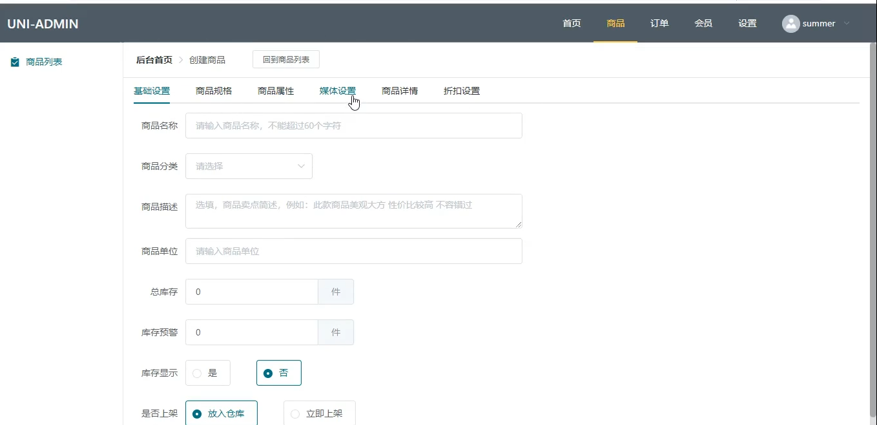
 | 5 | keyword | varchar | 256 | 关键字 | 商品对象 增加的属性有: shopSlideshowList,shopAttrsList,shopProductRelationList,shopProductReplyList,shopSkuAllList,shopSkuList,
 | 7 | temp_id | int | 11 | 运费模板ID
 | 8 | price | decimal | 8,2 | 商品价格(批发）
 | 9 | vip_price | decimal | 8,2 | 会员价格
 | 10 | ot_price | decimal | 8,2 | 市场价格
 | 11 | cost_price | decimal | 8,2 | 成本价格
 | 12 | postage | decimal | 8,2 | 邮费
 | 13 | unit_name | varchar | 32 | 单位名称
 | 14 | seq | smallint | 6 | 排序取值范围0~9999，默认为0; 按大到小排序 | 更新方法
 | 15 | sales | int | 11 | 销量, 默认 0 | updateBrowse(id)
 | 16 | stock | int | 11 | 库存, 默认 0
 | 17 | browse | int | 11 | 浏览量(每浏览一次加 1)
 | 18 | ficti | int | 11 | 虚拟销量
 | 19 | code_path | varchar | 128 | 产品二维码地址(用户小程序海报)
 | 20 | explain | text |  | 产品描述
 | 21 | spec_type | tinyint | 1 | 规格, 默认 0 单 1 多
 | 22 | is_show | tinyint | 4 | 状态, 默认：1 （0：未上架，1：上架）
 | 23 | is_hot | tinyint | 4 | 是否热卖, 默认 0 不是 1 是
 | 24 | is_benefit | tinyint | 4 | 是否有优惠, 默认 0 没有 1 有
 | 25 | is_best | tinyint | 4 | 是否精品, 默认 0 不是 1 是
 | 26 | is_new | tinyint | 4 | 是否是新品, 默认 0 不是 1 是
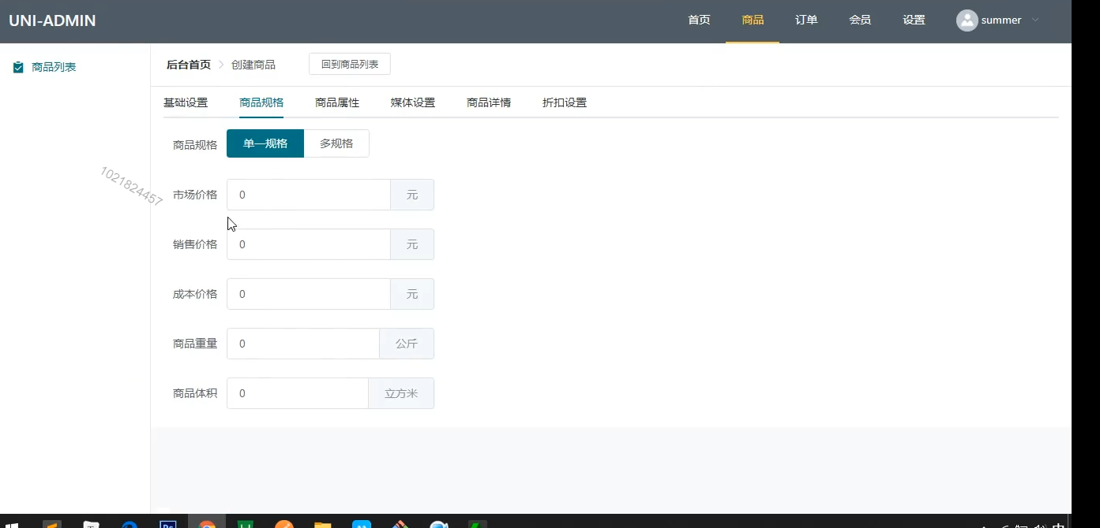
 | 27 | is_postage | tinyint | 4 | 是否包邮, 默认 0 没有 1 有
 | 28 | is_del | tinyint | 4 | 是否删除: 默认1(1：可用;0已删除)
 | 29 | is_good | tinyint | 4 | 是否优品推荐, 默认 0 不是 1 是
 | 30 | is_sub | tinyint | 4 | 是否单独分佣, 默认 0 没有 1 有
 | 31 | give_integral | int | 11 | 获得积分
 | 32 | is_integral | tinyint | 1 | 是否开启积分兑换, 默认 0 没开启 1 开启
 | 33 | integral | int | 11 | 需要多少积分兑换
 | 34 | create_time | int | 11 | 添加时间
 | 35 | update_time | int | 11 | 更新时间

4 | tb_shop_product_sku |  |  |  | 商品规格关联表
 |  | id | bigint | 20 |  | 查找 [商品] 对应的 [规格集合] 就用 [商品ID] 在 [商品规格关联表] 中查找; 条件 为 productID
 |  | product_id | bigint | 20 | 商品Id | 查找 [商品规格详细] 对应的 [规格集合] 就用 [商品ID 与 商品规格详细ID] 在 [商品规格关联表] 中查找; 条件 为 productID 和 productSkuId
 |  | sku_id | bigint | 20 | 规格Id
 |  | product_sku_id | bigint | 20 | 商品规格Id

5 | tb_shop_sku |  |  |  | 商品规格表 | 不允许: 更改、删除、重名
 |  | id | bigint | 20 |  | 增加 对象属性 | List<ShopSkuValue>
 |  | name | varchar | 50 | 规格名称
 |  | sku_type | tinyint | 4 | 商品属性卡片属性类型 0无 1颜色 2图片 默认: 0
 |  | seq | smallint | 6 | 排序取值范围0~9999，默认为0; 按大到小排序
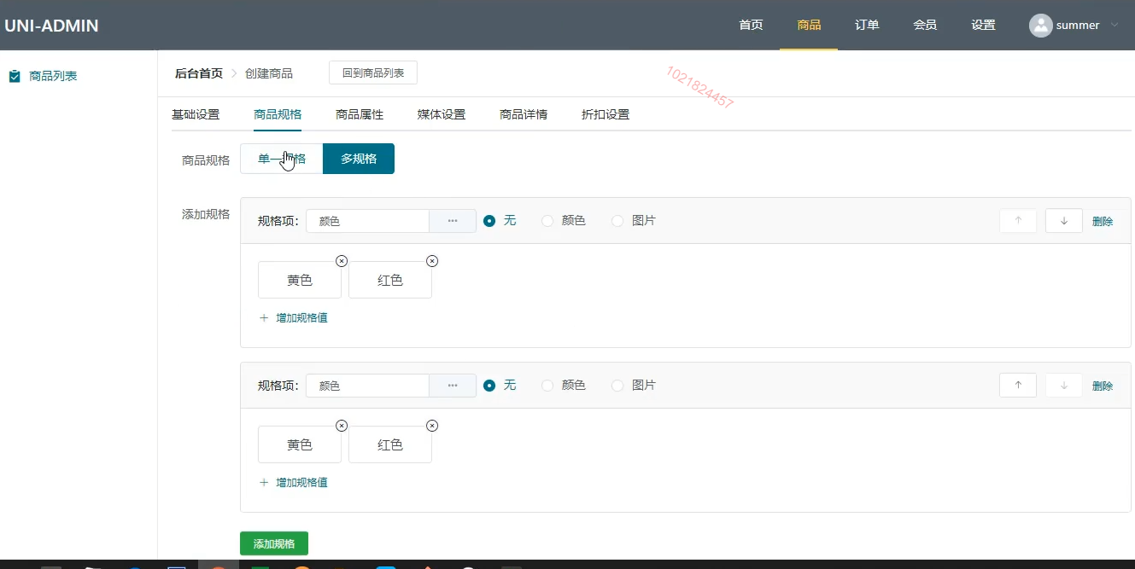
6 | tb_shop_sku_value |  |  |  | 商品规格 值表 | 不允许: 更改、删除、重名
 |  | id | bigint | 20 |  | 方法： | 添加、重名、根据Id 查找、根据 sku_id 查找、查找所有(分页)
 |  | sku_id | bigint | 20 | 商品规格Id
 |  | sku_value | varchar | 50 | 商品规格名称
 |  | seq | smallint | 6 | 排序取值范围0~9999，默认为0; 按大到小排序

7 | tb_shop_product_sku_detail |  |  |  | 商品规格详细表
 | 1 | id | bigint | 20 | 编号 { 对应 psd_id }
 | 2 | product_id | bigint | 20 | 商品ID | 拿到 产品对象
 | 3 | skus | varchar | 128 | 商品属性索引值 (attr_value|attr_value[|....])
 | 4 | stock | int | 11 | 属性对应的库存,默认0
 | 5 | sales | int | 11 | 销量,默认0
 | 6 | cover | varchar | 256 | 封面图片
 | 7 | unique_code | varchar | 64 | 唯一值
 | 8 | bar_code | varchar | 255 | 商品条码
 | 9 | integral | int | 11 | 需要多少积分兑换
 | 10 | price | decimal | 8,2 | 商品价格(批发）
 | 11 | vip_price | decimal | 8,2 | 会员价格
 | 12 | ot_price | decimal | 8,2 | 市场价格 | 仓库 | 对应 | product_sku_detail
 | 13 | cost_price | decimal | 8,2 | 成本价格 | 用户绑定[会员、供应商、员工]
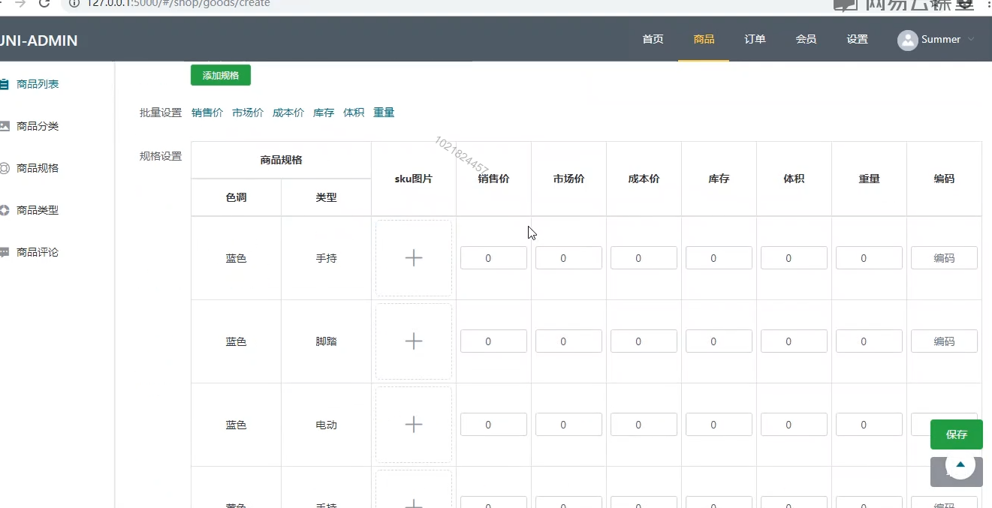
 | 14 | weight | decimal | 8,2 | 商品重量
 | 15 | volume | decimal | 8,2 | 商品体积 | 商品表(product) | id,....
 | 16 | brokerage | decimal | 8,2 | 一级返佣 | 商品 规格关联表(product_sku) | id,productId,skuId,productSkuId
 | 17 | brokerage_two | decimal | 8,2 | 二级返佣 | 规格表(sku) | id,name,type,seq |  | type 商品属性卡片属性类型 0无 1颜色 2图片
 | 18 | pink_price | decimal | 8,2 | 拼团价格 | 规格值表(sku_value) | id,value,seq
 | 19 | pink_stock | int | 11 | 拼团库存 | 商品规格详细表(product_sku_detail) | id,productId
 | 20 | bargain_price | decimal | 8,2 | 砍价价格
 | 21 | bargain_stock | int | 11 | 砍价库存
 | 22 | seckill_price | decimal | 8,2 | 秒杀价格 |  |  |  | 多表关联查找
 | 23 | seckill_stock | int | 11 | 秒杀库存
 | 24 | warehouse_id | int | 11 | 仓库Id | 通过 商品ID => 商品与 SKU 关联表(product_sku)
 | 25 | warehouse_explain | varchar | 150 | 仓库说明 | 查找 sku表 集合

8 | tb_shop_product_sku_rule |  |  |  | 商品规格(规则)值 | 商品规格 规则表(简捷 常用的规则)
 |  | id | int | 11 |  | rule_name | 规格名称
 |  | rule_name | varchar | 32 | 规格名称
 |  | rule_value | text |  | 规格值 | rule_value | [{detail:[黑色,白色],value:颜色},{detail:[111,112],value:尺寸},...]
 |  | hot | int | 11 | 使用热度(数值越大越靠前)
 |  | is_del | tinyint | 4 | 是否删除: 默认1(1：可用;0已删除)
 |  | create_time | int | 11 | 创建时间 | create_time

9 | tb_shop_slideshow |  |  |  | 商品轮播图表
 |  | id | bigint | 20
 |  | goods_id | bigint | 20 | 商品ID
 |  | src | varchar | 150 | 轮播图地址
 |  | url | varchar | 255 | 轮播图链接地址(超链接跳转)
 |  | create_time | int | 11 | 创建时间

10 | tb_shop_product_attrs |  |  |  | 商品属性关联表
 |  | id | bigint | 20
 |  | product_id | bigint | 20 | 商品Id
 |  | attr_id | bigint | 20 | 属性Id

11 | tb_shop_attrs |  |  |  | 商品属性表
 |  | id | bigint | 20
 |  | product_id | bigint | 20 | 商品id
 |  | seq | smallint | 6 | 排序取值范围0~9999，默认为0; 按大到小排序
 |  | attr_value | varchar | 100 | 属性值
 |  | attr_name | varchar | 100 | 商品类型属性名称
 |  | attr_icon | varchar | 100 | 商品类型属性icon
 |  | explain | varchar | 255 | 说明
 |  | method_type | tinyint | 4 | 表单提交类型;默认: 0

12 | tb_shop_product_relation |  |  |  | 商品点赞和收藏表
 |  | id | bigint | 20
 |  | share_id | bigint | 20 | 用户ID(包含: 会员Id、供应商Id、员工Id等,配合share_type一起使用)
 |  | product_id | bigint | 20 | 商品ID
 |  | share_type | tinyint | 4 | 用户类型 0 会员、1 供应商、2 员工
 |  | relation_type | tinyint | 4 | 类型(0 收藏(collect）、1 点赞(like))
 |  | category | varchar | 32 | 某种类型的商品(普通商品、秒杀商品)
 |  | is_del | tinyint | 1 | 是否删除（0 可用;1 已删除）
 |  | create_time | datetime |  | 创建时间

13 | tb_shop_product_reply |  |  |  | 商品评论表
 |  | id | bigint | 20
 |  | u_id | bigint | 20 | 用户ID
 |  | o_id | bigint | 20 | 订单ID
 |  | unique_code | varchar | 32 | 唯一ID
 |  | product_id | bigint | 20 | 商品ID
 |  | reply_type | tinyint | 4 | 评论商品类型(0 普通销售、1 秒杀、2 砍价、3 拼团）
 |  | product_score | tinyint | 4 | 商品分数（1-10）
 |  | service_score | tinyint | 4 | 服务分数（1-10）
 |  | reply_comment | varchar | 512 | 评论内容
 |  | is_del | tinyint | 4 | 是否删除: 默认1(1：可用;0已删除)
 |  | create_time | datetime |  | 创建时间
 |  | is_reply | tinyint | 4 | 是否回复, 默认:0 {0 未回复 1 已回复}
 |  | merchant_reply_content | varchar | 300 | 管理员回复内容
 |  | merchant_reply_time | int | 11 | 管理员回复时间

14 | tb_shop_product_reply_img |  |  |  | 商品评论图片表
 |  | id | bigint | 20
 |  | product_id | bigint | 20 | 商品Id
 |  | src | varchar | 150 | 图片地址
 |  | is_show | tinyint | 4 | 是否显示, 默认: 1 显示, 0 不显示

product-order
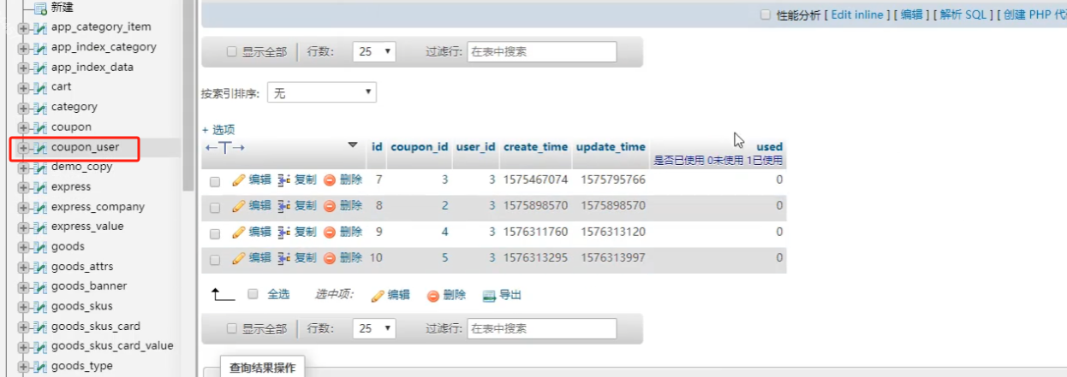
序号 | 表名 | 字段名称 | 数据类型 | 长度 | 简述
1 | tb_shop_cart |  |  |  | 购物车表
 | 1 | id | bigint | 20
 | 2 | share_id | bigint | 20 | 用户ID(包含: 会员Id、供应商Id、员工Id等,配合share_type一起使用)
 | 3 | share_type | tinyint | 4 | 用户类型 ,默认 0 会员、1 供应商、2 员工
 | 4 | num | int | 11 | 商品数量,默认: 0
 | 5 | is_pay | tinyint | 4 | 是否购买,默认 0 未购买 1 已购买
 | 6 | is_del | tinyint | 4 | 是否删除: 默认1(1：可用;0已删除)
 | 7 | is_new | tinyint | 4 | 是否为立即购买,默认0 未立即购买 1购买
 | 8 | pink_id | bigint | 20 | 拼团ID
 | 9 | seckill_id | bigint | 20 | 秒杀ID
 | 10 | bargain_id | bigint | 20 | 砍价ID
 | 11 | create_time | int | 11 | 添加时间
 | 12 | update_time | int | 11 | 更新时间

2 | tb_shop_order |  |  |  | 订单
 | 1 | id | bigint | 20
 | 2 | order_no | varchar | 40 | 订单号
 | 3 | extend_order_no | varchar | 40 | 额外订单号
 | 4 | share_id | bigint | 20 | 用户ID(包含: 会员Id、供应商Id、员工Id等,配合share_type一起使用)
 | 5 | share_type | tinyint | 4 | 用户类型 ,默认 0 会员、1 供应商、2 员工
 | 6 | explain | varchar | 512 | 备注
 | 7 | closed | tinyint | 4 | 是否关闭 默认 0 开,1 为关闭, 后端用定时器处理, 关闭后 商品数量返原
 | 8 | cart_id | bigint | 20 | 购物车Id
 | 9 | freight_price | decimal | 8,2 | 运费金额
 | 10 | total_num | int | 11 | 订单商品总数
 | 11 | total_price | decimal | 8,2 | 订单总价
 | 12 | total_postage | decimal | 8,2 | 邮费
 | 13 | pay_price | decimal | 8,2 | 实际支付金额
 | 14 | pay_postage | decimal | 8,2 | 支付邮费
 | 15 | deduction_price | decimal | 8,2 | 抵扣金额
 | 16 | coupon_id | bigint | 20 | 优惠券ID
 | 17 | coupon_price | decimal | 8,2 | 优惠券金额
 | 18 | paid | tinyint | 4 | 支付状态,默认0 未支付 1已支付
 | 19 | pay_time | int | 11 | 支付时间
 | 20 | pay_type | varchar | 32 | 支付类型: 默认： bank {bank=银行卡 alipay=支付宝 wx=微信 cash=现金}
 | 21 | create_time | int | 11 | 创建时间
 | 22 | update_time | int | 11 | 更新时间
 | 23 | status | tinyint | 4 | 订单状态,默认0（-1 : 申请退款 -2 : 退货成功 0：待发货；1：待收货；2：已收货；3：已完成；-3：已退款）
 | 24 | refund_status | tinyint | 4 | 退货状态, 默认 0 未退款 1 申请中 2 已退款 | pending 未退款, applied 已申请退款, processing 退款中, success 退款成功， failed 退款失败
 | 25 | refund_id | bigint | 20 | 退款Id
 | 26 | gain_integral | int | 11 | 消费赚取积分 | 下完单，未支付前要做数量扣减
 | 27 | use_integral | int | 11 | 使用积分
 | 28 | pay_integral | int | 11 | 实际支付积分
 | 29 | back_integral | int | 11 | 给用户退了多少积分
 | 30 | is_del | tinyint | 4 | 是否删除,默认0（0：可用;1已删除）
 | 31 | remark | varchar | 512 | 管理员备注
 | 32 | pink_id | bigint | 20 | 拼团ID, 默认0 不是拼团
 | 33 | seckill_id | bigint | 20 | 秒杀产品ID, 默认 0 不是秒杀产品
 | 34 | bargain_id | bigint | 20 | 砍价ID, 默认 0 不是砍价产品
 | 35 | verify_code | varchar | 50 | 核销码
 | 36 | shop_id | bigint | 20 | 门店ID, 默认 0 表示单店
 | 37 | shipping_type | tinyint | 4 | 配送方式, 默认 1 快递 ，2 门店自提
 | 38 | delivery_sn | varchar | 100 | 快递公司编号
 | 39 | delivery_name | varchar | 64 | 快递名称/送货人姓名 | 物流状态: pending 未发货, delivered 已发货, received 已收货
 | 40 | delivery_type | varchar | 32 | 发货类型
 | 41 | delivery_id | varchar | 64 | 快递单号/手机号

3 | tb_shop_order_item |  |  |  | 订单项表
 |  | id | bigint | 20
 |  | o_id | bigint | 20 | 订单ID
 |  | order_no | varchar | 32 | 订单号
 |  | cart_id | bigint | 20 | 购物车ID
 |  | psd_id | bigint | 20 | 商品规格详细Id(shop_product_detail)
 |  | num | int | 11 | 数量
 |  | price | decimal | 8,2 | 单价
 |  | is_after_sales | tinyint | 1 | 是否能售后, 默认 1 {0不能 1 能}
 |  | is_show | tinyint | 4 | 是否显示, 默认: 1 显示, 0 不显示

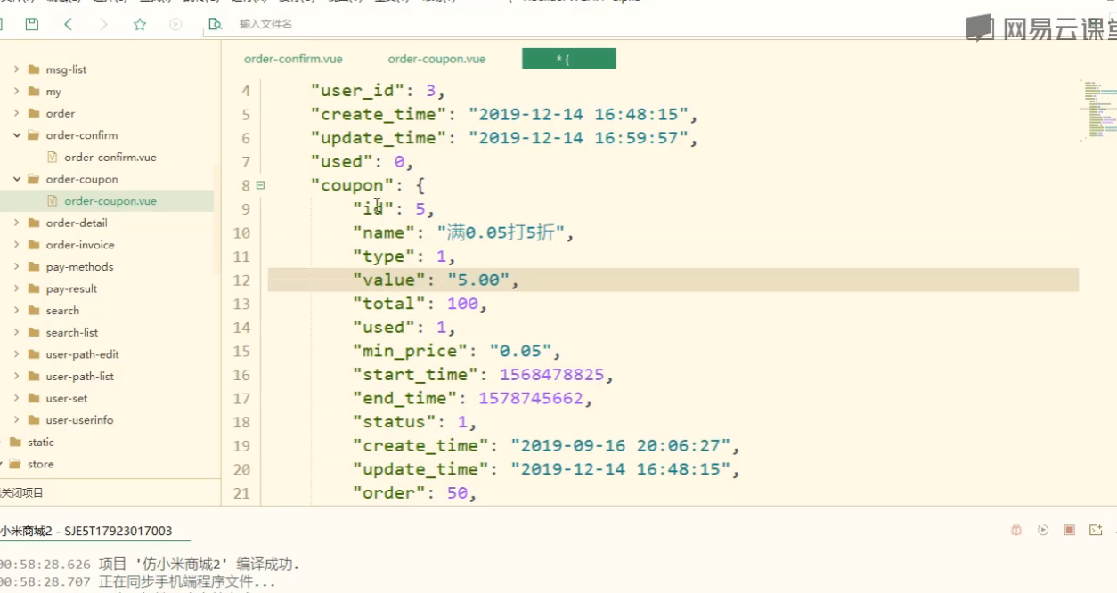
4 | tb_shop_order_refund |  |  |  | 订单退款表
 |  | id | bigint | 20
 |  | imgs | varchar | 512 | 退款图片{json格式}
 |  | explain | varchar | 255 | 退款用户说明
 |  | reason | varchar | 255 | 退款原因
 |  | no_reason | varchar | 512 | 不退款理由{json格式}
 |  | refund_price | decimal | 8,2 | 退款金额
 |  | create_time | int | 11 | 退款时间
 |  | update_time | int | 11 | 更新时间

5 | tb_shop_order_record |  |  |  | 订单操作记录表
 |  | id | bigint | 20
 |  | o_id | bigint | 20 | 订单Id
 |  | operate_type | varchar | 32 | 操作类型
 |  | operate_message | varchar | 512 | 操作信息{json格式}
 |  | operate_ip | varchar | 64 | 操作者IP地址
 |  | create_time | int | 11 | 操作时间
 |  | update_time | int | 11 | 操作更新时间

6 | tb_shop_coupon |  |  |  | 优惠券表
 |  | id | bigint | 20
 |  | name | varchar | 50 | 优惠券名称
 |  | type | tinyint | 4 | 类型, 默认: 0 固定金额 1 百分比(与value配合使用)
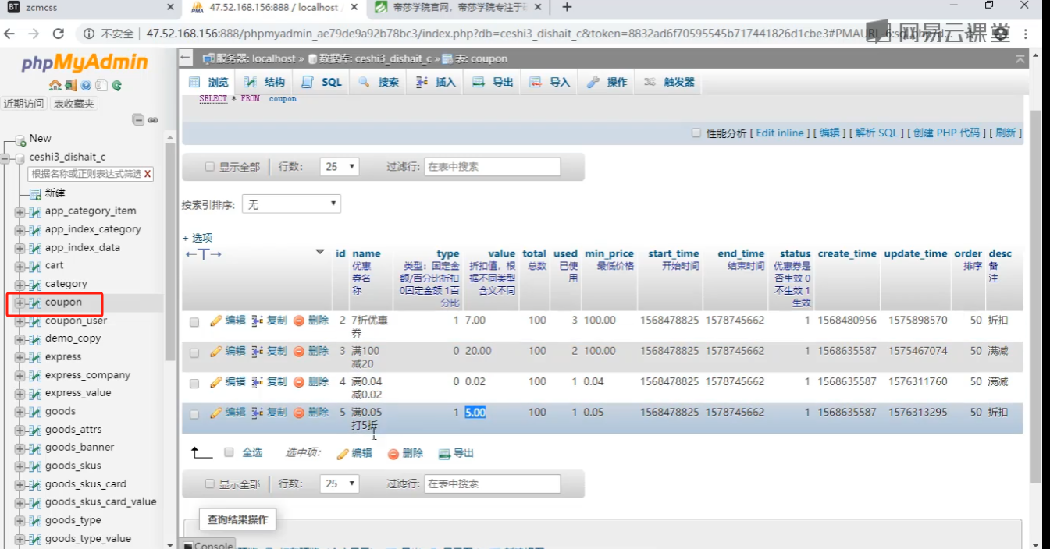
 |  | value | decimal | 10,2 | 折扣值，根据 type 不同 含义不同
 |  | remark | varchar | 255 | 备注
 |  | total | int | 11 | 总数
 |  | used | int | 11 | 已使用数量
 |  | min_price | decimal | 8,2 | 最低价格(消费金额到达)
 |  | max_price | decimal | 8,2 | 最大价格(消费金额到达)
 |  | start_time | int | 11 | 开始时间
 |  | end_time | int | 11 | 结束时间
 |  | status | tinyint | 4 | 优惠券是否生效:默认 1 {0不生效 1生效 2删除}
 |  | seq | smallint | 6 | 排序取值范围0~9999，默认为0; 按大到小排序
 |  | create_time | int | 11 | 创建时间

7 | tb_shop_coupon_member |  |  |  | 优惠券会员表 | 用户领取后的
 |  | id | bigint | 20
 |  | coupon_id | bigint | 20 | 优惠券Id
 |  | share_id | bigint | 20 | 用户ID(包含: 会员Id、供应商Id、员工Id等,配合share_type一起使用)
 |  | share_type | tinyint | 4 | 用户类型 ,默认 0 会员、1 供应商、2 员工
 |  | used | tinyint | 4 | 是否已使用 默认: 0未使用 1已使用
 |  | status | tinyint | 4 | 是否可用,默认: 1 可用;0 不可用;2 删除;
 |  | create_time | int | 11 | 创建时间

